Двусторонние связи
Задача с двусторонними связями
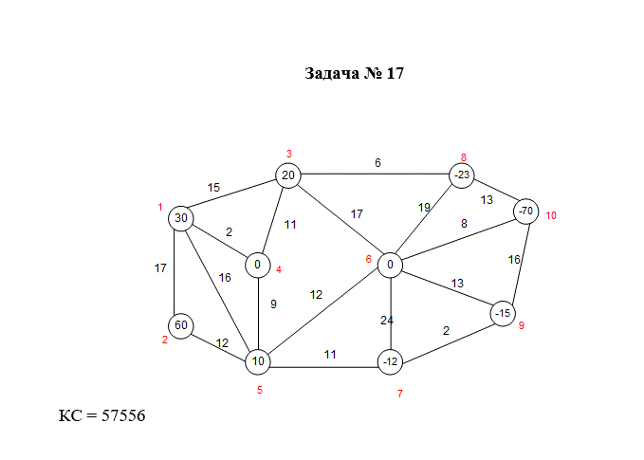

 |  |  |  |  |  |  |  |  |  |  |  | Диагональная цена |  |  | 0
 |  |  |  |  |  |  |  |  |  |  |  | Очень большая цена |  |  | 1000
 |  |  |  |  |  |  |  |  |  |  |  | Буфер (горизонт.) |  |  | 120
 |  |  |  |  |  |  |  |  |  |  |  | Буфер (верт.) |  |  | 120

 |  |  |  |  |  |  |  |  |  |  |  | Контрольная сумма |  |  | 57556

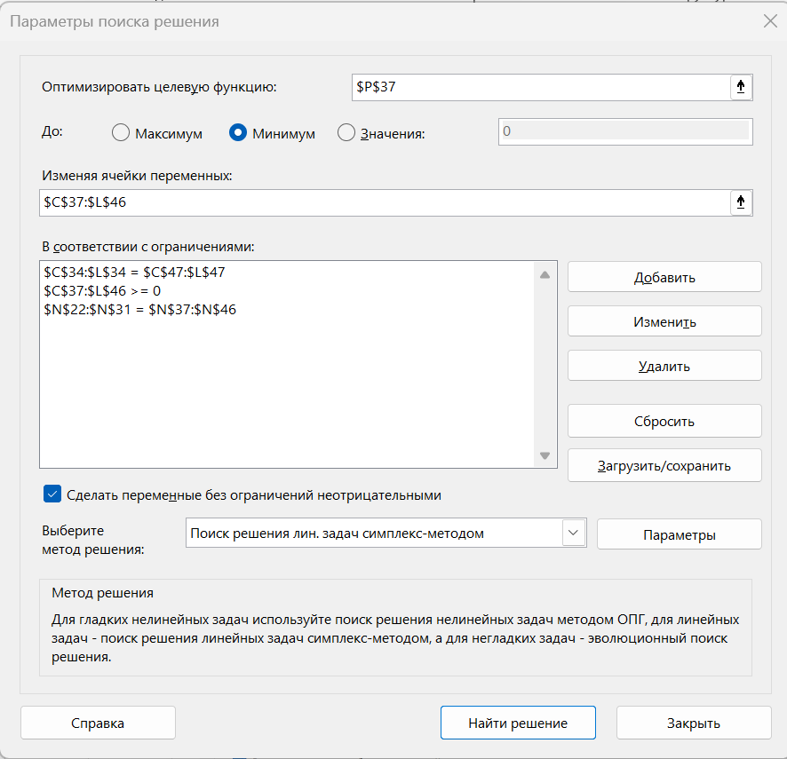

 |  | 1 | 2 | 3 | 4 | 5 | 6 | 7 | 8 | 9 | 10
30 | 1 | 0 | 17 | 15 | 2 | 16 | 1000 | 1000 | 1000 | 1000 | 1000 |  | 150
60 | 2 | 17 | 0 | 1000 | 1000 | 12 | 1000 | 1000 | 1000 | 1000 | 1000 |  | 180
20 | 3 | 15 | 1000 | 0 | 11 | 1000 | 17 | 1000 | 6 | 1000 | 1000 |  | 140
0 | 4 | 2 | 1000 | 11 | 0 | 9 | 1000 | 1000 | 1000 | 1000 | 1000 |  | 120
10 | 5 | 16 | 12 | 1000 | 9 | 0 | 12 | 11 | 1000 | 1000 | 1000 |  | 130
0 | 6 | 1000 | 1000 | 17 | 1000 | 12 | 0 | 24 | 19 | 13 | 8 |  | 120
 | 7 | 1000 | 1000 | 1000 | 1000 | 11 | 24 | 0 | 1000 | 2 | 1000 |  | 120
 | 8 | 1000 | 1000 | 6 | 1000 | 1000 | 19 | 1000 | 0 | 1000 | 13 |  | 120
 | 9 | 1000 | 1000 | 1000 | 1000 | 1000 | 13 | 2 | 1000 | 0 | 16 |  | 120
 | 10 | 1000 | 1000 | 1000 | 1000 | 1000 | 8 | 1000 | 13 | 16 | 0 |  | 120
 |  |  |  |  |  |  |  | 12 | 23 | 15 | 70

 |  | 120 | 120 | 120 | 120 | 120 | 120 | 132 | 143 | 135 | 190

 |  | 1 | 2 | 3 | 4 | 5 | 6 | 7 | 8 | 9 | 10
 | 1 | 120 | 0 | 0 | 30 | 0 | 0 | 0 | 0 | 0 | 0 | U1 | 150 | ЦФ | 23119
 | 2 | 0 | 120 | 0 | 0 | 60 | 0 | 0 | 0 | 0 | 0 | U2 | 180 | КС | 4430
 | 3 | 0 | 0 | 117 | 0 | 0 | 0 | 0 | 23 | 0 | 0 | U3 | 140
 | 4 | 0 | 0 | 3 | 90 | 27 | 0 | 0 | 0 | 0 | 0 | U4 | 120
 | 5 | 0 | 0 | 0 | 0 | 33 | 70 | 27 | 0 | 0 | 0 | U5 | 130
 | 6 | 0 | 0 | 0 | 0 | 0 | 50 | 0 | 0 | 0 | 70 | U6 | 120
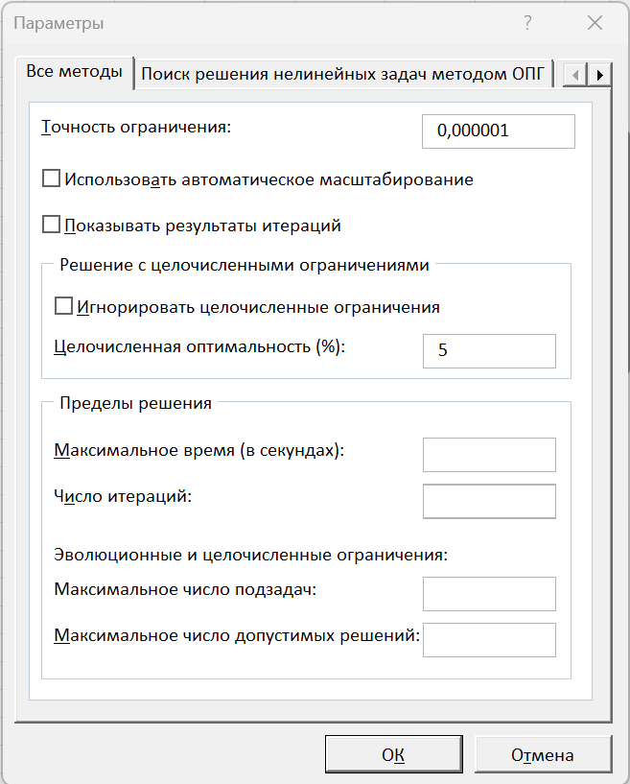
 | 7 | 0 | 0 | 0 | 0 | 0 | 0 | 105 | 0 | 15 | 0 | U7 | 120
 | 8 | 0 | 0 | 0 | 0 | 0 | 0 | 0 | 120 | 0 | 0 | U8 | 120
 | 9 | 0 | 0 | 0 | 0 | 0 | 0 | 0 | 0 | 120 | 0 | U9 | 120
 | 10 | 0 | 0 | 0 | 0 | 0 | 0 | 0 | 0 | 0 | 120 | U10 | 120
 |  | 120 | 120 | 120 | 120 | 120 | 120 | 132 | 143 | 135 | 190 | V1 | 120
 |  |  |  |  |  |  |  |  |  |  |  | V2 | 120
 |  |  |  |  |  |  |  |  |  |  |  | V3 | 120
 |  | Граф решенной задачи |  |  |  |  |  |  |  |  |  | V4 | 120
 |  |  |  |  |  |  |  |  |  |  |  | V5 | 120
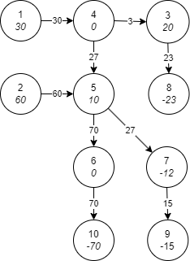
 |  |  |  |  |  |  |  |  |  |  |  | V6 | 120
 |  |  |  |  |  |  |  |  |  |  |  | V7 | 132
 |  |  |  |  |  |  |  |  |  |  |  | V8 | 143
 |  |  |  |  |  |  |  |  |  |  |  | V9 | 135
 |  |  |  |  |  |  |  |  |  |  |  | V10 | 190

 |  |  |  |  |  |  |  |  |  | U_i+V_j
 |  |  |  |  |  |  |  |  |  | -2255 | -2259 | -2855 | -2262 | -2850 | -2853 | -2861 | -2861 | -2861 | -2861
 |  |  |  |  |  |  |  |  |  | -1535 | -1539 | -2135 | -1542 | -2130 | -2133 | -2141 | -2141 | -2141 | -2141
 |  |  |  |  |  |  |  |  |  | -1397 | -1401 | -1997 | -1404 | -1992 | -1995 | -2003 | -2003 | -2003 | -2003
 |  |  |  |  |  |  |  |  |  | -1121 | -1125 | -1721 | -1128 | -1716 | -1719 | -1727 | -1727 | -1727 | -1727
 |  |  |  |  |  |  |  |  |  | 16 | 12 | -584 | 9 | -579 | -582 | -590 | -590 | -590 | -590
 |  |  |  |  |  |  |  |  |  | 576 | 572 | -24 | 569 | -19 | -22 | -30 | -30 | -30 | -30
 |  |  |  |  |  |  |  |  |  | 606 | 602 | 6 | 599 | 11 | 8 | 0 | 0 | 0 | 0
 |  |  |  |  |  |  |  |  |  | 606 | 602 | 6 | 599 | 11 | 8 | 0 | 0 | 0 | 0
 |  |  |  |  |  |  |  |  |  | 606 | 602 | 6 | 599 | 11 | 8 | 0 | 0 | 0 | 0
 |  |  |  |  |  |  |  |  |  | 606 | 602 | 6 | 599 | 11 | 8 | 0 | 0 | 0 | 0
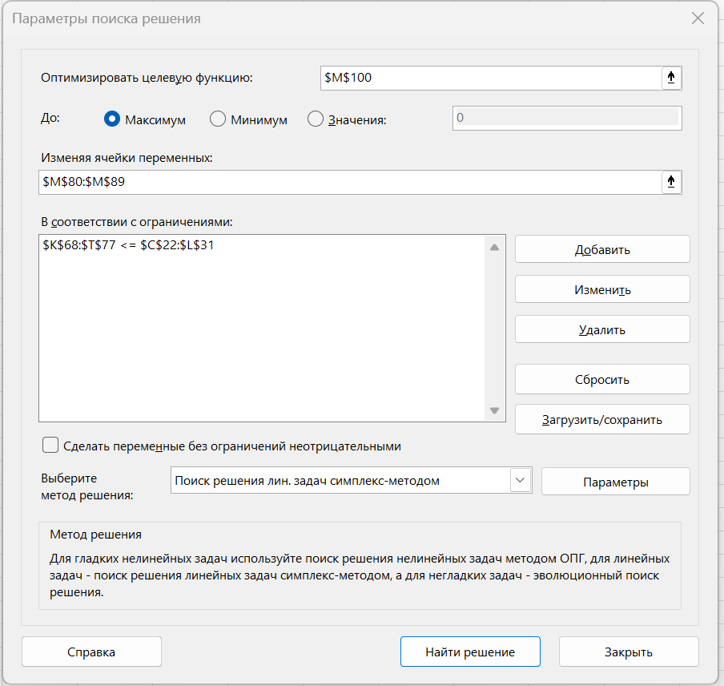

 |  |  |  |  |  |  |  |  |  |  | U1 | -2700 | 150
 |  |  |  |  |  |  |  |  |  |  | U2 | -2704 | 180
 |  |  |  |  |  |  |  |  |  |  | U3 | -3300 | 140
 |  |  |  |  |  |  |  |  |  |  | U4 | -2707 | 120
 |  |  |  |  |  |  |  |  |  |  | U5 | -3295 | 130
 |  |  |  |  |  |  |  |  |  |  | U6 | -3298 | 120
 |  |  |  |  |  |  |  |  |  |  | U7 | -3306 | 120
 |  |  |  |  |  |  |  |  |  |  | U8 | -3306 | 120
 |  |  |  |  |  |  |  |  |  |  | U9 | -3306 | 120
 |  |  |  |  |  |  |  |  |  |  | U10 | -3306 | 120
 |  |  |  |  |  |  |  |  |  |  | V1 | 445 | 120
 |  |  |  |  |  |  |  |  |  |  | V2 | 1165 | 120
 |  |  |  |  |  |  |  |  |  |  | V3 | 1303 | 120
 |  |  |  |  |  |  |  |  |  |  | V4 | 1579 | 120
 |  |  |  |  |  |  |  |  |  |  | V5 | 2716 | 120
 |  |  |  |  |  |  |  |  |  |  | V6 | 3276 | 120
 |  |  |  |  |  |  |  |  |  |  | V7 | 3306 | 132
 |  |  |  |  |  |  |  |  |  |  | V8 | 3306 | 143
 |  |  |  |  |  |  |  |  |  |  | V9 | 3306 | 135
 |  |  |  |  |  |  |  |  |  |  | V10 | 3306 | 190
 |  |  |  |  |  |  |  |  |  |  | ЦФ | 23119
 |  |  |  |  |  |  |  |  |  |  |  | верно

